2020-11-29
Data: | 2019-11-29

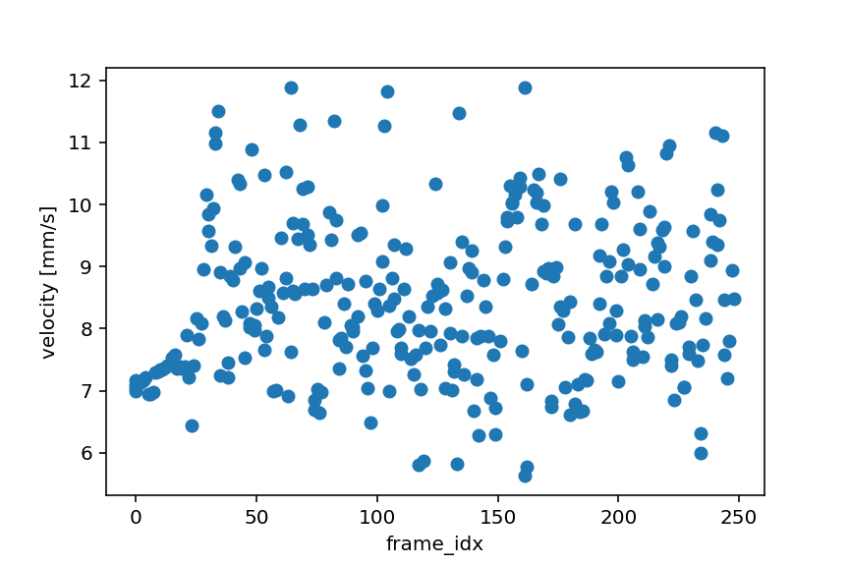
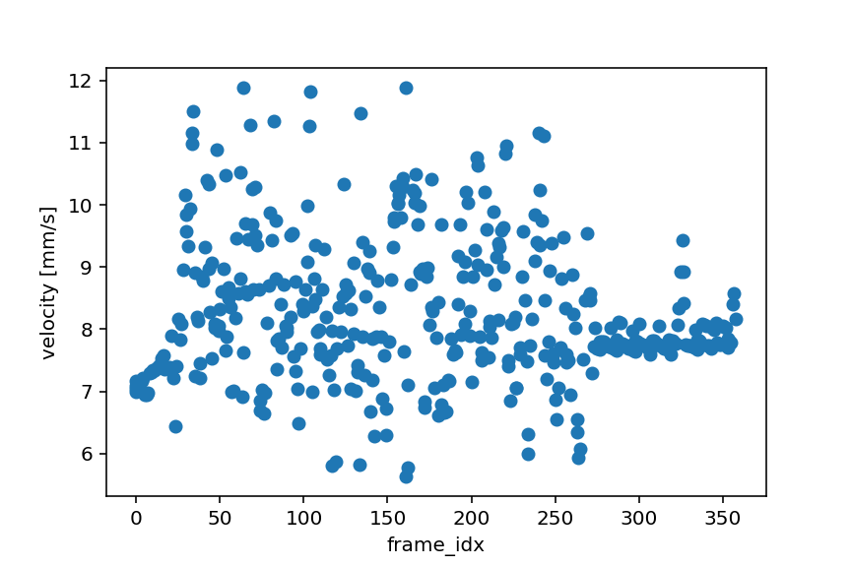
Regolarizzazione delle velocità nel tempo

Dalla distribuzione delle velocità per i diversi frame, si è notato:
1) | Un'eccessiva variazione, nello stesso frame, delle velocità:
 | Ipotesi: | La telecamere non campiona in modo regolare i frames
 | Azione: | Riprendere i dati con fps maggiori

2) | Una tendenza della distribuzione a regolarizzarsi improvvisamente da un certo frame in poi. Rianalizzando i frames escludendo quelli con flusso regolare, i frame precedenti non cambiano distribuzione. Questo ci dice che tale fenomeno non è attribuibile all'algoritmo di analisi dati
 | Ipotesi: | a) Il flusso impiega un certo tempo a stabilizzarsi nel circuito
 |  | b) Problemi con la telecamera
 | Azione: | Riprendere i dati facendo partire l'acquisizione video sempre dopo lo stesso tempo dall'attivazione delle pompe per verificare che sia l'ipotesi a). In tal caso possiamo ignorare i dati precedenti

Effetti sulla forma del capillare
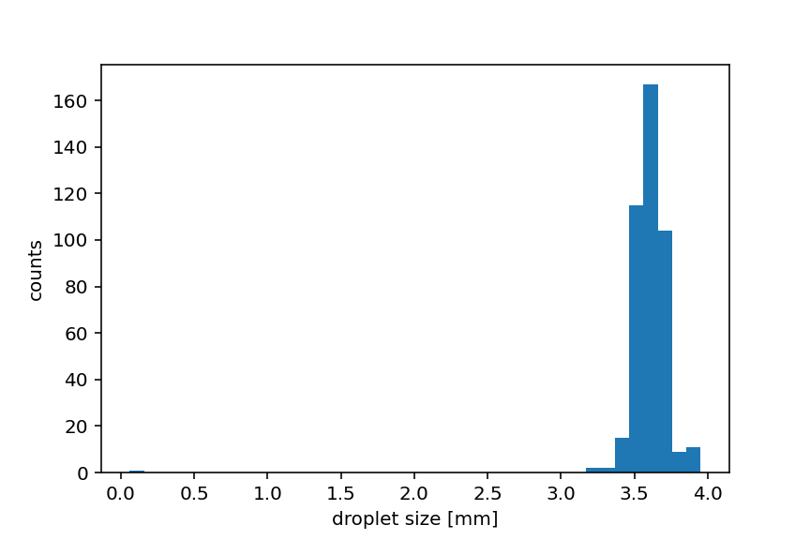
Dopo il restingimento
Immagine pre-restringimento
Si è notato che restringendo la sezione del capillare su cui il software analizza i pixels, la distribuzione di taglia (larghezze delle gocce) migliora drasticamente.

